咨询公司最小全局认识
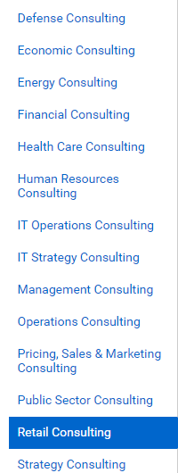
咨询按行业划分 |  | 金融 | 房地产 | 医药 | 公共事业 | 能源 | 零售企业
 | 战略咨询
 | 人力资源咨询
 | IT咨询
 | 组织咨询
 | 财务咨询
 | 生产运营咨询
 | 企业文化咨询
 | 市场营销咨询
 | 综合咨询

